Ｐ３
表３ 教育委員の報酬

人口規模別 |  |  |  | 委員会数 | 平均報酬額（円）
 | 5,000 | 人未満 |  | － | －
日額制 |  |  |  | 1 | 8,000
 | 一部教育事務組合 |  |  | 2 | 10,000
月額制 | 500,000 | 人以上 |  | 8 | 242,256
 |  |  |  | 1 | 118,000
 | 300,000 | ～ | 499,999 | 5 | 249,000
 |  |  |  | 1 | 121,000
 | 100,000 | ～ | 299,999 | 8 | 236,413
 |  |  |  | 15 | 114,373
 | 50,000 | ～ | 99,999 | 1 | 250,000
 |  |  |  | 9 | 84,644
 | 30,000 | ～ | 49,999 | － | －
 |  |  |  | 1 | 35,000
 | 15,000 | ～ | 29,999 | － | －
 |  |  |  | 1 | 35,000
 | 8,000 | ～ | 14,999 | － | －
 |  |  |  | － | －
 | 5,000 | ～ | 7,999 | － | －
 |  |  |  | 3 | 24,617
 | 5,000 | 人未満 |  | － | －
 |  |  |  | 6 | 16,833
年額制 | 15,000 | 人未満 |  | － | －
 |  |  |  | 1 | 103,000
 | 100,000 | ～ | 299,999 | 1 | (日額) 25,000
日額制＋月額制 |  |  |  |  | (月額)140,000
 |  |  |  | － | －
 |  |  |  |  | －
注：委員会数・平均報酬額の数字は，上段が区，下段が市町村を示す。

図１ 教育委員の職業
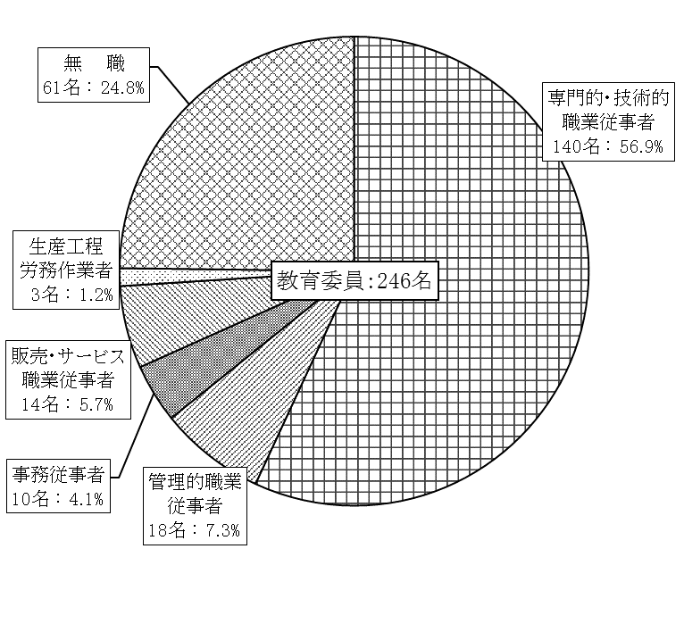

注：一部教育事務組合は、兼務のため除いている。

